Sheet1
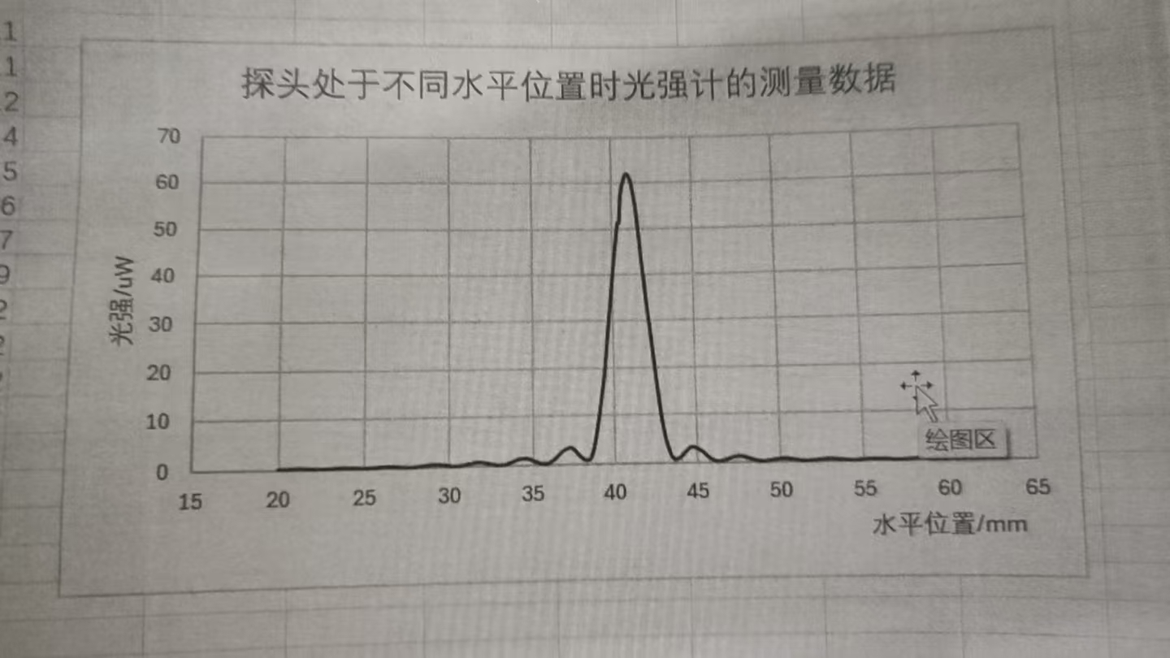
 | 0.00 | 0.10 | 0.20 | 0.30 | 0.40 | 0.50 | 0.60 | 0.70 | 0.80 | 0.90
20.00 | 0.10 | 0.11 | 0.12 | 0.14 | 0.15 | 0.16 | 0.17 | 0.19 | 0.20 | 0.20
21.00 | 0.20 | 0.20 | 0.20 | 0.19 | 0.19 | 0.19 | 0.18 | 0.16 | 0.15 | 0.13
22.00 | 0.12 | 0.10 | 0.09 | 0.08 | 0.07 | 0.07 | 0.07 | 0.08 | 0.08 | 0.10
23.00 | 0.11 | 0.12 | 0.14 | 0.15 | 0.17 | 0.18 | 0.19 | 0.21 | 0.21 | 0.20
24.00 | 0.20 | 0.20 | 0.18 | 0.17 | 0.16 | 0.14 | 0.12 | 0.10 | 0.09 | 0.08
25.00 | 0.08 | 0.07 | 0.05 | 0.09 | 0.10 | 0.12 | 0.14 | 0.16 | 0.19 | 0.21
26.00 | 0.21 | 0.26 | 0.28 | 0.29 | 0.30 | 0.30 | 0.29 | 0.28 | 0.26 | 0.24
27.00 | 0.22 | 0.20 | 0.16 | 0.10 | 0.12 | 0.10 | 0.08 | 0.08 | 0.09 | 0.10
28.00 | 0.13 | 0.16 | 0.19 | 0.23 | 0.27 | 0.31 | 0.36 | 0.41 | 0.46 | 0.48
29.00 | 0.50 | 0.57 | 0.51 | 0.50 | 0.48 | 0.45 | 0.41 | 0.36 | 0.70 | 0.25
30.00 | 0.21 | 0.16 | 0.13 | 0.11 | 0.10 | 0.11 | 0.15 | 0.20 | 0.26 | 0.32
31.00 | 0.40 | 0.47 | 0.53 | 0.60 | 0.66 | 0.72 | 0.75 | 0.77 | 0.77 | 0.75
32.00 | 0.72 | 0.67 | 0.61 | 0.54 | 0.96 | 0.38 | 0.30 | 0.23 | 0.17 | 0.14
33.00 | 0.12 | 0.13 | 0.16 | 0.21 | 0.25 | 0.36 | 0.49 | 0.63 | 0.76 | 1.90
34.00 | 1.03 | 1.14 | 1.24 | 1.31 | 1.36 | 1.37 | 1.35 | 1.29 | 1.21 | 1.08
35.00 | 0.95 | 6.82 | 0.67 | 0.54 | 0.41 | 0.29 | 0.20 | 0.15 | 0.16 | 0.23
36.00 | 0.36 | 0.52 | 0.75 | 1.01 | 1.27 | 1.57 | 1.92 | 2.29 | 2.58 | 2.90
37.00 | 3.05 | 3.24 | 3.37 | 3.42 | 3.37 | 3.17 | 2.82 | 2.39 | 1.91 | 1.58
38.00 | 1.27 | 1.03 | 0.85 | 0.76 | 0.78 | 0.99 | 1.52 | 2.67 | 4.06 | 5.78
39.00 | 7.84 | 10.01 | 12.31 | 14.72 | 17.24 | 20.30 | 23.90 | 27.60 | 31.10 | 34.60
40.00 | 38.40 | 41.80 | 45.10 | 48.30 | 51.30 | 54.30 | 57.10 | 59.30 | 60.70 | 61.00
41.00 | 62.00 | 61.60 | 60.90 | 59.50 | 57.60 | 55.50 | 52.40 | 48.70 | 45.00 | 41.40
42.00 | 37.90 | 34.40 | 31.40 | 28.30 | 25.00 | 21.60 | 18.50 | 15.40 | 12.20 | 9.63
43.00 | 7.45 | 5.63 | 4.09 | 2.94 | 1.90 | 1.20 | 0.78 | 0.67 | 0.74 | 0.92
44.00 | 1.16 | 1.46 | 1.80 | 2.16 | 2.50 | 2.85 | 3.12 | 3.25 | 3.24 | 3.14
45.00 | 2.95 | 2.75 | 2.55 | 2.31 | 2.04 | 1.74 | 1.43 | 1.09 | 0.82 | 0.62
46.00 | 0.46 | 0.35 | 0.26 | 0.23 | 0.24 | 0.29 | 0.38 | 0.48 | 0.62 | 0.74
47.00 | 0.86 | 0.97 | 1.07 | 1.15 | 1.20 | 1.22 | 1.21 | 1.18 | 1.12 | 1.01
48.00 | 0.90 | 0.78 | 0.69 | 0.58 | 0.46 | 0.36 | 0.28 | 0.20 | 0.16 | 0.13
49.00 | 0.13 | 0.15 | 0.18 | 0.22 | 0.28 | 0.34 | 0.42 | 0.48 | 0.56 | 0.61
50.00 | 0.64 | 0.66 | 0.67 | 0.66 | 0.64 | 0.60 | 0.56 | 0.51 | 0.42 | 0.35
51.00 | 0.29 | 0.24 | 0.19 | 0.16 | 0.13 | 0.10 | 0.09 | 0.09 | 0.17 | 0.13
52.00 | 0.17 | 0.21 | 0.25 | 0.28 | 0.32 | 0.36 | 0.39 | 0.42 | 0.44 | 0.45
53.00 | 0.44 | 0.43 | 0.42 | 0.39 | 0.36 | 0.33 | 0.28 | 0.24 | 0.20 | 0.16
54.00 | 0.14 | 0.12 | 0.10 | 0.10 | 0.10 | 0.11 | 0.12 | 0.14 | 0.17 | 0.20
55.00 | 0.23 | 0.26 | 0.28 | 0.30 | 0.32 | 0.33 | 0.33 | 0.33 | 0.32 | 0.30
56.00 | 0.28 | 0.27 | 0.25 | 0.22 | 0.20 | 0.17 | 0.14 | 0.11 | 0.10 | 0.09
57.00 | 0.09 | 0.09 | 0.10 | 0.11 | 0.12 | 0.14 | 0.17 | 0.18 | 0.20 | 0.22
58.00 | 0.24 | 0.26 | 0.27 | 0.28 | 0.28 | 0.28 | 0.27 | 0.26 | 0.24 | 0.22
59.00 | 0.20 | 0.18 | 0.16 | 0.14 | 0.12 | 0.11 | 0.10 | 0.09 | 0.09 | 0.09
60.00 | 0.08 | ——— | ——— | ——— | ——— | ——— |  | ——— | ——— | ———

